상품제안서
스위스밀리터리 3단수동 솔리드 1P + 150g타올 4P 세트(멀티소) | 상품코드: S25022

 |  |  |  |  |  |  | 02-713-8555 | www.synergygift.co.kr
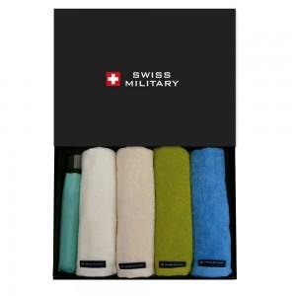

【상세/제작정보】

【인쇄/포장옵션】 | 실크, 자수, 원단1도인쇄 / 포장지포장

【공급단가】 | 수량 | 20~ | 100~ | 500~ | 1,000~ | 2,000~
*VAT별도 | 단가 | 23,140원 | 22,780원 | 22,250원 | 21,360원 | 20,470원

【상품 URL】 | https://www.synergygift.co.kr:443/src/goods_detail.php?gdno=25022

